地番一覧表
千葉県市原市○△字池の脇の３筆の森林を申請する場合
 |  |  |  |  |  | 地番一覧表
 |  | 申請団体：○△の森を育てる会
 |  | 申請箇所：千葉県市原市○△字池の脇32-1外６筆 |  |  |  |  |  |  | 3年間の活動計画における交付メニュー（注４）
令和6年度が1年目の団体は年度等を修正下さい
登記簿 謄本 番号 | エリア番号 | 大字・字 | 地番 | 公簿面積等 (ｍ２) | 活動面積 (ｍ２) | 測量の種類 （注３） | 所有者氏名 | 所有者住所 | 令和７年度 | 令和８年度 | 令和９年度 | 備考
1 | 1 | ○△字池の脇 | 32-1 | 3,450.00 | 3,250.00 | ア | ○○ ○○ | ××市○△～ | 森林活用 | 森林活用 | 森林活用
2 | 2 | ○△字池の脇 | 33 | 3,350.00 | 3,100.00 | ア | ○○ ○○ | ××市○△～ | 竹林活用 | 竹林活用 | 竹林活用
3 | 3 | ○△字池の脇 | 12 | 5,400.00 | 5,100.00 | ア | ○□ ×△ | ××市○△～ | － | 森林活用 | 森林活用
4 | 作業道 | ○△字池の脇 | 9 | ― | ― | ― | ○□ ×△ | ××市○△～ | 機能強化
5 | 作業道 | ○△字池の脇 | 10-4 | ― | ― | ― | ○□ △▽ | ××市○△～ | 機能強化
6 | 作業道 | ○△字池の脇 | 10-5 | ― | ― | ― | 〇〇 ×□ | ××市○△～ | 機能強化
7 | 作業道 | ○△字池の脇 | 11 | ― | ― | ― | 〇〇 ×□ | ××市○△～ | 機能強化

登記簿謄本等に記載されている、市町村名よりあとの部分を入力すること（一般的な住所とは異なるので注意）
登記簿謄本の写しに、1枚ずつ１から順に番号を振り、地番に対応する写しの番号を入力する
森林機能強化タイプでは「公簿面積」「活動面積」記載不要
実際の面積は公簿面積より増えることが多い（市町村で地籍調査を実施済の場合を除く）。
隣接森林との境界が正確にわからない場合は、境界付近は活動エリアから除くことがある

別紙「活動計画図」に対応するエリア番号を入力する

行が足りないときは追加することができる

計 |  |  |  | 12,200.00 | 11,450.00

注１：面積の単位は㎡とし、小数点以下の数字があっても四捨五入せずそのまま記載すること。 |  |  |  |  |  |  | 注４
注２：測量の種類は、以下の区分によるものとする。 |  |  |  |  |  |  | 項 目
注３ |  |  |  |  |  |  | 地域活動型（森林資源活用） → 「森林活用」
項 目 |  |  |  |  |  |  | 地域活動型（竹林資源活用） → 「竹林活用」
ア 登記面積を用いた。 |  |  |  |  |  |  | 複業実践型 → 「複業実践」
イ 森林計画図と森林簿を用いた。 |  |  |  |  |  |  | 森林機能強化タイプ → 「機能強化」
ウ 現地を実測した。
エ その他（備考欄に詳細記入）

位置図
位 置 図

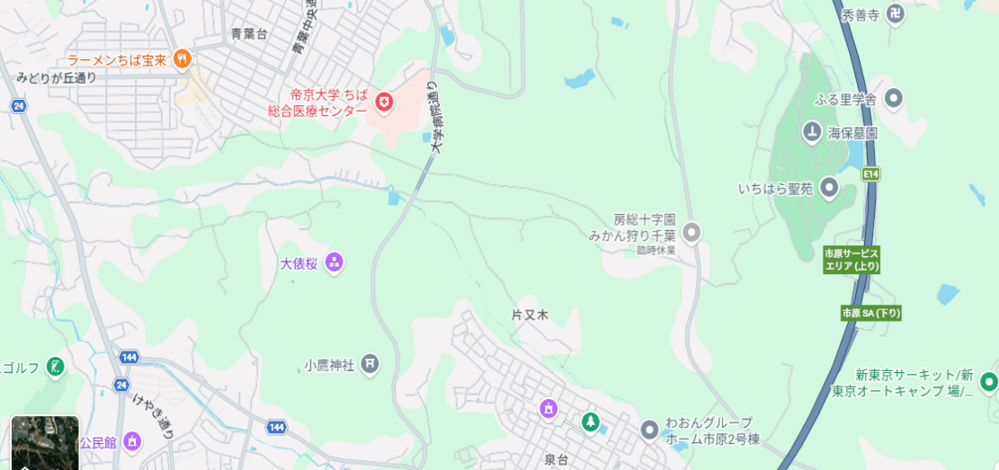
活動場所
N

活動計画図
＜活動計画図（記載例）＞
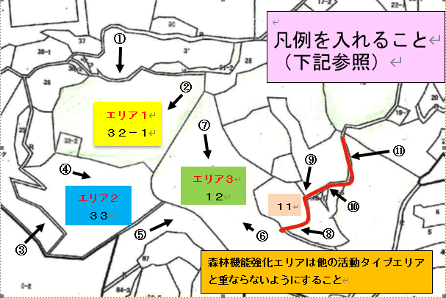
森林機能強化のうち作業道は他の活動エリアと重ならないようにすること

 |  |  |  |  |  | 縮尺 1／２５００
森林機能強化は１１、１３、１４－１、１４－２の４筆 「 ①→ 」から「 ⑪→ 」は写真撮影位置と番号
令和6年度が1年目の団体は年度等を修正下さい
＜凡例（記載例）＞

エリア名 | 地 番 | 面積・ 延長 | 実施する活動メニュー |  |  |  | 長期にわたり手入れがされていなかったと考えられる里山林
 |  |  | 令和７年度 | 令和８年度 | 令和９年度
1 | 32-1 | 0.3ha | 森林資源活用 | 森林資源活用 | 森林資源活用 |  | 〇
2 | 33 | 0.3ha | 竹林資源活用 | 竹林資源活用 | 竹林資源活用 |  | 〇
3 | 12 | 0.5ha |  | 森林資源活用 | 森林資源活用 |  | 〇
作業道 | 11他 | 200ｍ | 森林機能強化

（注）
１：令和７年度から開始する箇所である。
２：エリア１は里山林保全で、エリア２は竹林整備で３年間実施する活動計画となっている。
３：エリア３はアクセスが困難な状況であるため、令和７年度に作業道を整備した後、令和８年度から森林資源利用を２年間実施する予定となっている。

活動計画書
活動計画書

 |  |  | （令和８年度～１０年度）

令和８年５月１日策定
（令和 年 月 日 第 回改定）

○△の森を育てる会

里山林活性化による多面的機能発揮対策交付金に係る活動計画書

１．活動組織名
○△の森を育てる会
※複業実践型を行う場合：（法人番号 ）
※複業実践型に取り組む場合は、法人番号も記載すること（番号がない場合は空欄で可）。

２．活動組織の事務所の所在地
千葉県市原市△△（団体の所在地、もしくは代表者の住所）

３．取組の背景
活動するエリアはモウソウチク林、雑木林、スギ林でどれもかつては利用されていたが、今は放置されて現地まで行く道も荒廃している。一方、室町時代に砦があったといわれており、地域のシンボル的な場所でもある。そこで、整備を進めて地域の森として蘇らせようという地元有志とその友人が集まり令和４年に活動組織を立ち上げた。
※ 対象となる里山林がある地域の概要、本交付金の活用に至った背景、地元の自治体や自治会・町内会等地域のニーズへの対応、地域の活性化への寄与等について記載。

４．取組の概要
○エリア１（森林資源活用） 倒木整理、刈払い、灌木等の伐採で見通しのよい良好な景観を再生し、落ち葉等で堆肥を作り、利用する ・倒木の整理、刈払い、堆肥生産（１年目） ・刈り払い、灌木等の伐採、堆肥生産、利用（２年目～３年目） ○エリア２（竹林資源活用） 折れ竹、枯れ竹整理と伐竹を行いタケノコが発生するモウソウチク林に整備する ・枯れ竹、折れ竹の整理、伐竹した竹を堆肥場作りに利用（１年目） ・立竹の伐採、集積・整理とタケノコ生産、利用（２～３年目） 〇エリア３（森林資源活用） 5～10％程度のスギの間伐を行い、伐採木は適宜搬出し、薪として生産、利用する

５．構成員の概要
10人、元小学校教員、農家、コンビニ経営、主婦、会社員など、40～70代、地元市原市及び県内、自然観察のグループに参加している会員あり
※構成員の人数、年齢層、居住地域（どのような地域から参加しているか）、職種、経歴、所属団体等、構成員の属性について記載。参加同意書の人のみでよい

令和6年度が1年目の団体は年度等を修正下さい
６．年度別スケジュール
区分 |  |  | ７年度 |  |  | ８年度 |  | ９年度
１．主たる活動
 | Ａ－１．地域活動型 |  | 0.3 |  | ha | 0.8 | ha | 0.8 | ha
 | （森林資源活用）
 |  | 資源活用の取組 | 堆肥生産 |  |  | 堆肥の生産、利用 |  | 堆肥及び薪の生産、利用
 | Ａ－２．地域活動型 |  | 0.3 |  | ha | 0.3 | ha | 0.3 | ha
 | （竹林資源活用）
 |  | 資源活用の取組 | 竹で堆肥場作成 |  |  | タケノコ生産、利用 |  | タケノコ生産、利用
 | Ｂ．複業実践型 |  |  |  | ha |  | ha |  | ha

 |  | 資源活用の数値目標 （搬出目標（間伐率等）） |  |  | 本/ha |  | 本/ha |  | 本/ha
 |  |  | （間伐率 |  | ％） | （間伐率 | ％） | （間伐率 | ％）
 | ※ 間伐等（除伐・枝打ちを含む。）実施面積 |  |  |  | ha | 0.5 | ha | 0.5 | ha
 | （Ａ＋Ｂ）
２．従たる活動
 | Ｃ．機能強化 |  | 200 |  | m |  | m |  | m
 |  |  |  |  | ha |  | ha |  | ha
 | Ｄ．関係人口創出・維持 |  | 倒れた竹や雑木などの片付け |  |  |  |  | 竹の伐採と搬出
 | Ｅ．資機材等整備 |  | チェーンソー、ポータブルロープウィンチ、簡易トイレ、丸鋸 |  |  | チェーンソー、刈払機
 | Ｆ．活動推進費 |  | 森林調査、活動方針検討 |  |  | 境界刈り払い |  | 作業路整備
※１ Ａ．地域活動型は、年度毎に作業を行う面積と資源活用の実施内容を記載する。
※２ Ｂ．複業実践型は、年度毎に作業を行う面積と「搬出目標（間伐率）」欄に、各年度ごとの搬出量の 目標を記載する（単位は適宜修正して差し支えない）。
※３ Ｃ．機能強化の欄に記載する値のうち、延長には、森林調査・見回りを含めない。また、面積は、 併せて行うＡ．地域活動型及びＢ．複業実践型の対象森林の面積の合計とする。
※４ Ｄ．関係人口創出・維持は、年度毎の実施内容を記載する。
※５ Ｅ．資機材等整備は、年度毎に整備する資機材を記載する。
※６ Ｆ．活動推進費は、年度毎の実施内容を記載する。

７．活動の目標と活動結果を測定するためのモニタリング調査方法
対象森林 |  | 区分 |  | 目標 |  |  | モニタリング調査方法
エリアÅ |  | 森林資源活用 |  | 見通しが良く歩きやすい森林 |  |  | 見通し（20ｍ確保）
エリアＢ |  | 竹林資源活用 |  | 過密な竹の密度を下げる |  |  | 標準地の竹の本数（12本とする）
エリアＣ |  | 森林資源活用 |  | 過密なスギ等の密度を下げる |  |  | 伐採本数（25本伐採）

※２ 対象となる森林が複数あり、それぞれの森林で異なるモニタリング調査を行う場合は、 それぞれ行を分けて記載すること。

８．年度別に実施する安全講習等の名称及び内容
年度 |  | 講習の名称 |  |  | 講習の内容
8 | 年度 | 令和７年度実績報告書類のとおり |  |  | 令和７年度実績報告書類のとおり
9 | 年度 | 別紙のとおり |  |  | 別紙のとおり
10 | 年度 | 機械の取り扱い方法 |  |  | チェーンソー、刈払機の安全な操作、メンテナンス

９．安全のために装備する物品及び傷害保険の名称
・会員及び一般参加者には例外なくヘルメットを着用させる。 ・チェンソーを操作するものは、ゴーグル、防護具(チャップス)などを着用する。 ・活動の会員は、スポーツ安全保険に加入する。

１０．４年目以降の活動（森林管理）計画
刈払い、立木竹の伐採などを定期的に行い、適度に管理されている森林、竹林を維持する

１１．活動の継続のための取組
地域内外の人が集えるようツリーハウスの製作や、薪・タケノコの生産販売を行い団体の認知度と収益を上げ活動が継続できるよう仕組みづくりを行う。
※ 本交付金の交付が終了した後にも活動を継続するために取り組んでいること（活動に参加する者や活動に 必要な経費の確保の取組等）を記載すること。

１２．その他
（１）収入
会費、寄付金のほか、たい肥やタケノコの販売を進める
※ 会費、林産物収入など里山林活性化による多面的機能発揮対策交付金以外の収入を記載すること。
（２）委託
・委託先の名称
・委託先の連絡先（電話番号等）
・委託の時期
・委託の内容（作業を委託する森林の位置（地番、林小班等）、委託する作業の内容及び面積等）
・委託の金額（予定額）
※ 活動計画に記載した取り組みを外部委託する場合は記載すること。

１３．計画図（協定書における協定の対象となる森林の計画図）及び現地の写真
別紙参照
※１ 対象森林の森林計画図を添付すること。森林計画図が存在しない場合又は入手が困難な場合は、 対象森林の位置及び面積が分かる図面を添付すること。
※２ 添付する図面には、森林経営計画が策定されている区域を明示した上で、年度毎に計画している取組 の範囲を図示すること。
※３ 機能強化を行う場合は、対象となる路網や鳥獣被害防止柵の位置、延長を図示すること。
※４ 現地の写真は、取組を行う対象森林の現況（遠景、近景）がわかる写真を添付すること。

みどりチェック
「みどりチェック」チェックシート（活動組織→地域協議会）
（様式第14号） |  |  |  |  | ←着色箇所が入力欄です。
「みどりチェック」チェックシート（活動組織向け）
事業名：森林・山村地域活性化振興対策 里山林活性化による多面的機能発揮対策交付金
活動組織名 |  | ○△の森を育てる会
代表者氏名 |  | 遠山 由紀 | ↓該当する欄に○
所在地 |  | 市原市○△－３ | 申請時 （します） | ○
苗木を作る場合も少量で種苗生産という規模ではないく、農薬についても、ナラ枯れの予防等で使う可能性もほとんどないので、④～⑦は「該当しない」にチェックしてください
ほかの項目は申請時（します）にチェックしてください。
チェック項目については、記載のことを個々に意識していただけば、実施状況報告書類には報告時（しました）にチェックして提出いただけます
実施状況報告書類には報告時（しました）にチェックして提出いただけますなお、これを実施しなかった場合は、報告時（しました）にチェックできませんが、このシートで報告時（しました）にチェックすることが、多面的事業で義務になっているわけではありません。
連絡先 |  | ０８０－２１６２－〇〇〇〇 | 報告時 （しました）

・交付申請時に全ての項目にチェックを入れ、事業実施期間中に各項目に取り組んでください。 ・実績報告時に取り組んだ項目にチェックを入れて提出してください。 ・各項目においてどのような取組を行えばよいか分からない場合は、解説書を御覧ください。 ・※のついた項目のうち該当しない項目は「該当しない」にチェックを入れてください。 |  |  |  | 解説書

チェック | 環境関係法令の遵守等
☑ | ① | みどりの食料システム戦略の理解
☑ | ② | 関係法令の遵守
☑ | ③ | 正しい知識に基づく作業安全に努める
 | 適正な施肥
□ | ④ | ※種苗生産を行う場合 肥料の適正な保管 | （該当しない | ☑
□ | ⑤ | ※種苗生産を行う場合 肥料の使用状況等の記録・保存に努める | （該当しない | ☑
 | 適正な防除
□ | ⑥ | ※農薬を使用する場合 農薬の適正な使用・保管 | （該当しない | ☑
□ | ⑦ | ※農薬を使用する場合 農薬の使用状況等の記録・保存 | （該当しない | ☑
 | エネルギーの節減
☑ | ⑧ | 省エネを意識し、不必要・非効率なエネルギー消費をしないように努める
 | 悪臭及び害虫の発生防止
☑ | ⑨ | 悪臭・害虫の発生防止・低減に努める
 | 廃棄物の発生抑制、適正な循環的な利用及び適正な処分
☑ | ⑩ | 廃棄物の削減に努め、適正に処理
☑ | ⑪ | 未利用材の有効活用を検討
 | 生物多様性への悪影響の防止
☑ | ⑫ | 生物多様性に配慮した事業実施（物資調達、施業等）に努める
注） | 「② 関係法令の遵守」について、②関係法令の遵守について、対象は、肥料の品質の確保等に関する法律（昭和25年法律第127号）、農薬取締法（昭和23年法律第82号）、廃棄物の処理及び清掃に関する法律（昭和45年法律第137号）、食品循環資源の再生利用等の促進に関する法律（平成12年法律第116号）、容器包装に係る分別収集及び再商品化の促進等に関する法律（平成７年法律第112号）、水質汚濁防止法（昭和45年法律第138号）、労働安全衛生法（昭和47年法律第57号）、合法伐採木材等の流通及び利用の促進に関する法律（平成28年法律第48号）とします。
＜報告内容の確認と個人情報の取扱いについて＞ ・本チェックシートにて報告された内容は、農林水産省等が対象者を抽出し、実施状況の確認を行います。 ・記入いただいた個人情報は、本チェックシートの実施状況確認のために農林水産省等で使用し、御本人の同意がなければ第三者に提供することはありません。
 |  |  | 上記について、確認しました→ | ☑

